ATBALSTA APJOMS
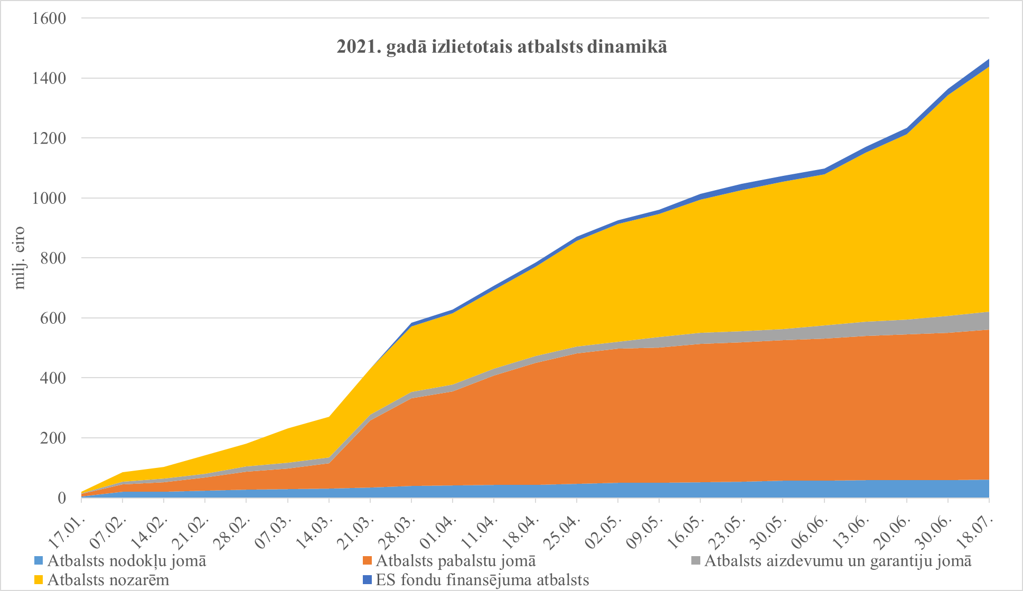
 |  |  |  |  | 2021-07-18
Valdības apstiprinātā atbalsta apjoms Covid-19 seku mazināšanai 1, milj. euro

Pasākumi | 2020 |  | 2021
 | Izpilde | Atbalsta saņēmēji | Plāns uz 18.07. | Operatīvā izpilde | Atbalsta saņēmēji
ATBALSTA APJOMS | 1,286 |  | 3,491 | 1,465
% no attiecīgā gada IKP | 4.4 |  | 11.1 | 4.7
Iekšzemes kopprodukts (Jūnijs, 2021) | 29,334 |  | 31,364 | 31,364
I Atbalsts nodokļu jomā | 257 |  | 110 | 61
t.sk. Nodokļu samaksas termiņa pagarinājumi | 162 | 14 160 termiņa pagarinājums 3 663 nodokļu maksātājiem | 75 | 61 | 2 808 termiņa pagarinājumi 1 494 nodokļu maksātājiem
t.sk. Ātrāka PVN pārmaksas atmaksa | 60 |  | 0 | 0
t.sk. Iespēja nemaksāt IIN avansus | 35 |  | 35 | 0
II Atbalsts pabalstu jomā | 130 |  | 539 | 501
t.sk. Dīkstāves pabalsti | 61 | 157 811 atbalsti 66 534 fiziskajām personām | 98 | 133 | 285 211 atbalsti 76 276 fiziskajām personām
t.sk. Algu subsīdijas | 47 | Eksporta progr. 260 komersanti, Tūrisma progr. 826 komersanti, VID programma 10 345 atbalsti 10 183 fiz.pers. | 76 | 20 | 69 605 atbalsti 27 924 fiziskajām personām
t.sk. Slimības palīdzības pabalsts un piemaksa pie tā par bērnu | 0.1 | Veikti 281 maksājumi | 15 | 2.8 | Veikti 8 412 maksājumi
t.sk. Bezdarbnieku palīdzības pabalsts | 5.2 | Veikti 30 503 maksājumi | 15 | 10 | Veikti 60 296 maksājumi
Lielāko pasākumu apjomi 2021. gadā pa nedēļām* un kumulatīvi (izvēlnes grafiks)
 | Sum of Izdevumi periodā, milj. eiro | Sum of Izdevumi kumulatīvi, milj. eiro
2021.01.17. | 2 | 2
2021.02.07. | 19 | 21
2021.02.14. | 4 | 25
2021.02.21. | 10 | 35
2021.02.28. | 13 | 48
2021.03.07. | 17 | 64
2021.03.14. | 16 | 81
2021.03.21. | 18 | 99
2021.03.28. | 19 | 117
2021.04.01. | 16 | 134
2021.04.11. | 25 | 159
2021.04.18. | 30 | 189
2021.04.25. | 23 | 212
2021.05.02. | 25 | 237
2021.05.09. | 18 | 255
2021.05.16. | 30 | 284
2021.05.23. | 24 | 309
2021.05.30. | 0 | 309
2021.06.06. | 0 | 309
2021.06.13. | 47 | 356
2021.06.20. | 41 | 397
2021.06.30. | 32 | 429
2021.07.11. | 20 | 449
2021.07.18. | 16 | 465
t.sk. Pagarināts vecāku pabalsta maksāšanas termiņš | 0.7 | Veikti 2 914 maksājumi | 1 | 1.4 | Veikti 4 996 maksājumi (daļa no spec.b. līdzekļiem)
t.sk. Piemaksa pie dīkstāves pabalsta par bērniem | 1.8 | Veikti 34 828 maksājumi | 4 | 3.7 | Veikti 60 629 maksājumi
t.sk. Slimības pabalsts 1.-10.diena no valsts budžeta dēļ Covid-19 | 2.8 | Veikti 11 474 maksājumi | 31 | 31 | Veikti 140 596 maksājumi. Daļa no spec.b. līdzekļiem
t.sk. Vienreizējs pabalsts (500 EUR) ģimenēm par katru bērnu | 0.0 |  | 188 | 188 | Veikti 375 567 maksājumi
t.sk. Vienreizējs pabalsts (200 EUR) senioriem un cilvēkiem ar invaliditāti | 0.0 |  | 113 | 110 | Veikti 549 096 maksājumi
III Atbalsts aizdevumu un garantiju jomā | 240 |  | 980 | 59
t.sk. Kredītu garantijas, t.sk. piesaistītais līdzfinansējums | 92 | 35 saņēmēji (196 darījumi) | 248 | 15 | 4 saņēmēji (13 darījumi)
t.sk. Portfeļgarantijas, t.sk. piesaistītais līdzfinansējums | 3 | 16 saņēmēji (34 darījumi) | 297 | 0.1 | 1 saņēmējs (1 darījums)
t.sk. Aizdevumi apgrozāmiem līdzekļiem, t.sk. piesaistītais līdzfinansējums | 93 | 513 saņēmēji (527 darījumi) | 118 | 8.7 | 97 saņēmēji (100 darījumi)
t.sk. Atbalsts lielajiem komersantiem garantiju veidā, t.sk. piesaistītais līdzfinansējums | 0 | 0 komersanti | 80 | 0 | Instruments netiks īstenots, līdzekļi pārdalīti
t.sk. Atbalsts lielajiem komersantiem aizdevumu un procentu likmju subsīdiju veidā, t.sk. piesaistītais līdzfinansējums | 0 | 0 komersanti | 100 | 0 | Instruments netiks īstenots, līdzekļi pārdalīti
t.sk. Kapitāla fonds lielajiem komersantiem (ALTUM atbalsts no valsts budžeta finansējuma) | 0 | 0 komersanti | 50 | 7.3 | 3 komersanti (ALTUM 48,9% no 14,9 milj. eiro investīcijas)
t.sk. Pašvaldību aizņēmumu limita palielināšana | 50 | Atbilstoši Valsts kases datiem par izsniegtajām atļaujām | 77 | 28 | Atbilstoši Valsts kases datiem par izsniegtajām atļaujām
IV Atbalsts nozarēm | 632 |  | 1,772 | 818
t.sk. Veselības nozarei 2 | 133 | Atbilstoši Valsts kases datiem | 755 | 205 | Tai skaitā 61,1 milj. eiro izmaksāts piemaksām mediķiem
t.sk. Satiksmes nozarei (t.sk. avio nozarei) | 408 | Atbilstoši Valsts kases datiem | 204 | 65
t.sk. Granti apgrozāmajiem līdzekļiem | 0 | 5 atbalsti 5 granta pieteicējiem | 534 | 465 | 36 254 atbalsti 10 770 granta pieteicējiem | *01.01.-17.01.2021, 18.01.-07.02.2021, 20.06.-30.06.2021, 01.07.-11.07.2021. periodi ietver datus par attiecīgo periodu, kas ilgāks kā viena kalendārā nedēļa
2020. gadā izlietotais, 2021. gadam plānotais un izlietotais atbalsts
 | 2020. g. Izpilde | 2020. g. Izpilde | 2021. g. Izpilde | 2021.g. plāns
Kopējais atbalsts | 1,286 |  | 1,465 | 2,025
Atbalsts nozarēm | 632 |  | 818 | 953
Atbalsts aizdevumu un garantiju jomā | 240 |  | 59 | 921
Atbalsts pabalstu jomā | 130 |  | 501 | 38
Atbalsts nodokļu jomā | 257 |  | 61 | 50
ES fondu finansējuma atbalsts | 27 |  | 27 | 63
t.sk. Zemkopības nozarei | 38 | Atbilstoši Valsts kases datiem | 46 | 0
t.sk. Kultūras nozarei | 21 | Atbilstoši Valsts kases datiem | 35 | 13
t.sk. Izglītības un zinātnes nozarei (t.sk. sportam un attālinātajām mācībām) | 22 | Atbilstoši Valsts kases datiem | 53 | 23 | Tai skaitā 15 milj. eiro piemaksām pedagogiem
t.sk. Augstas gatavības projekti (bez autoceļiem)3 | 0 |  | 62 | 27
V ES fondu finansējuma atbalsts | 27 |  | 90 | 27
t.sk. ES fondu pārdales4 | 9 | Kohēzijas politikas vadības informācijas sistēmas dati par veiktajiem maksājumiem projektu ieviesējiem | 90 | 27 | Kohēzijas politikas vadības informācijas sistēmas dati uz 12.07.20215 par veiktajiem maksājumiem projektu ieviesējiem
t.sk. Īstermiņa aizdevumi lauksaimniekiem | 11 |  | 0 | 0 | Nav plānots 2021.gadā
t.sk. Atbalsts zivsaimniecības nozarei | 7 |  | 0 | 0 | Nav plānots 2021.gadā
1 FM novērtējums, ņemot vērā Valsts kases, VID, Altum, VSAA, LIAA, ZM u.c. institūciju iesniegto informāciju.
2 Ieskaitot Aizsardzības ministrijas iepirkumus medic. aizsardzības līdzekļiem. 2021.gada plānā iekļauts 129,8 milj. eiro, kas vēl nav pārdalīti konkrētiem pasākumiem, atbilstoši MK 08.12.2020 informatīvajam ziņojumam “Veselības nozares kapacitātes celšana un noturības stiprināšana Covid-19 apstākļos Latvijā”.

3 Augstas gatavības projektiem atbilstoši MK 18.03.2021. lēmumam paredzēti arī 95,1 milj. eiro 2022.gadā.
4 Dati atbilstoši koriģētajai metodoloģijai, uzskaitot faktiskos maksājumus (Kohēzijas politikas vadības informācijas sistēmas projektu ieviesēju maksājumu pieprasījumi statusā "Samaksāts") līdzšinēji norādītā ar MK lēmumiem pārdalītā finansējuma vietā (Informācijai: atbilstoši MK lēmumiem ES fondi tika pārstrukturēti 2020.gadā 499 milj. eiro apmērā un papildus virssaistības tika uzņemtas 199,4 milj. eiro apmērā). Plānotais maksājumu apjoms 2022.gadā 203,9 milj. eiro, 2023.gadā 230,7 milj. eiro, 2024.gadā 106,1 milj. eiro.
5 Izpildes dati tiks aktualizēti reizi mēnesī.

